Ochronniki_słuchu
 |  |  |  |  | baza-nw.ciop.pl
Kalkulator naddatków wymiarowych wynikających stosowania środków ochrony słuchu
Ochronniki słuchu
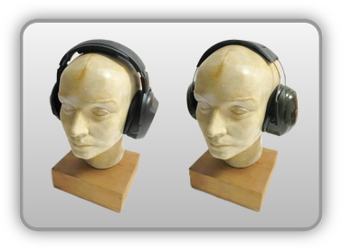 | Ochronniki słuchu (samodzielne)
Zagrożenia | 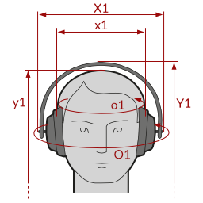
• Hałas powyżej poziomów dopuszczalnych

Kalkulator naddatków wymiarowych ochronników słuchu
Typ NW | miara antropo­metryczna y1, x1, o1 [cm] | wymiar całkowity Y1, Z1, O1 [cm] |  | wymiar naddatku [cm] |  | przyrost względny [%]
 |  | min | max | min | max | min | max
NW do wysokości ciała człowieka dla Y1 (góra) | 170.2 | 170.8 | 171.2 | 0.6 | 1.0 | 0.4 | 0.6
NW do szerokości dla X1 | 16.0 | 22.5 | 25.0 | 6.5 | 9.0 | 40.6 | 56.3
NW do obwodu dla O1 | 55.0 | 65.8 | 68.9 | 10.8 | 13.9 | 19.6 | 25.3

Opracowano na podstawie wyników V etapu programu wieloletniego „Poprawa bezpieczeństwa i warunków pracy”, finansowanego w zakresie badań naukowych i prac rozwojowych ze środków Narodowego Centrum Badań i Rozwoju. Projekt I.PB.10: Opracowanie danych do nowego atlasu miar człowieka, związanych ze stosowaniem środków ochrony indywidualnej z uwzględnieniem wybranych parametrów widzenia. Koordynator programu: Centralny Instytut Ochrony Pracy – Państwowy Instytut Badawczy.

